상품제안서
락앤락 뉴 메트로 밀폐 머그 텀블러 475ml 커스텀 패키지 | 상품코드: S41265

 |  |  |  |  |  |  | 02-713-8555 | www.synergygift.co.kr
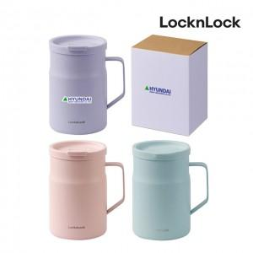

【상세/제작정보】 | <p><span style="font-size: 18.6667px;">※ 기본 슬리브케이스 풀칼라인쇄 포함</span>​</p>

【인쇄/포장옵션】 | DTF필름전사 / 포장불가능

【공급단가】 | 수량 | 50~ | 100~ | 500~ | 1,000~ | 2,000~
*VAT별도 | 단가 | 23,600원 | 23,180원 | 21,600원 | 21,200원 | 20,800원

【상품 URL】 | https://www.synergygift.co.kr:443/src/goods_detail.php?gdno=41265

